KYY-19SP967FZ-3
宁波品秀美容科技有限公司 宁波江南路1528号高新科技广场2号楼10楼，邮编:315048 电话:0574-27889688 传真:0574-27889655 sales@hair-brushes.com chengyu@jsiu.com
订单
供货商：宁波艾盛 |  |  |  | 订单号：22AM008-AS
 |  |  |  | 日期：2022-09-05
 |  |  |  | 订单安排人：孙诚昱
型号 | 描述 | 数量 | 单价 | 金额 | 备注
AS991粉 | 350g白卡哑膜 | 2200 | ¥1.06 | ¥2,332.00 | 艾盛
AS992蓝 | 350g白卡哑膜 | 1100 | ¥1.06 | ¥1,166.00 | 艾盛
说明书 | 105g铜版纸 | 3300 | ¥0.15 | ¥495.00 | 艾盛
总计 |  |  |  | ¥200.00 | 刀模费
打样2套 |  |  | 合计： | ¥4,193.00

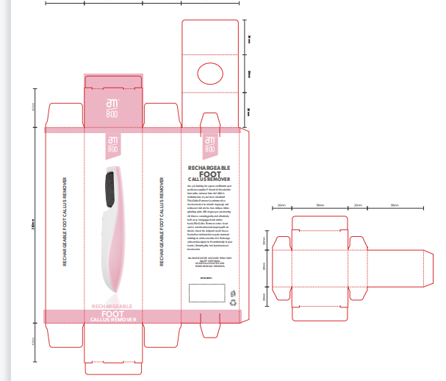
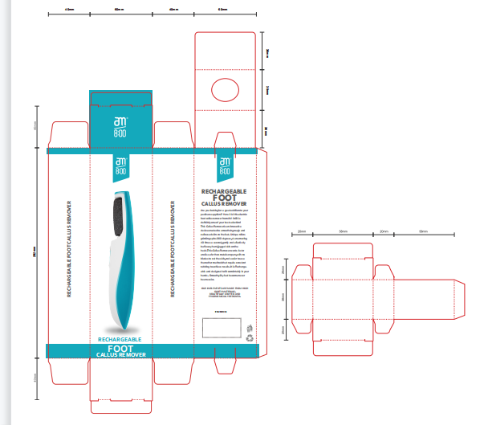

宁波品秀美容科技有限公司 |  |  |  | 艾盛印刷
--------------------------------- |  |  |  | ---------------------------------

